Kontrola MS2014
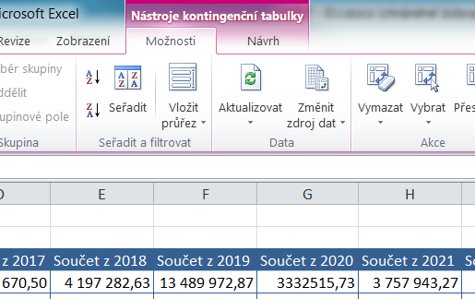
Po vstoupení do jakoukoliv buňky tabulky vyberte funkci AKTUALIZOVAT. |  |  |  |  |  |  |  | ŽoZ by měla korespondovat s tímto položkovým rozpočtem.
Načtou se aktuální data z listu Smlouvy, zakázky a jiné potřeby a je možno zkontrolovat položkový rozpočet MS2014+.

 | Hodnoty
Popisky řádků | Součet z Celkem | Součet z 2016 | Součet z 2017 | Součet z 2018 | Součet z 2019 | Součet z 2020 | Součet z 2021 | Součet z 2022 | Součet z 2023
(prázdné) | 0.00
Celkový součet | 0.00

